DATA_PENGISIAN
No | Tanggal | Jam Pengisian | No. Mobil Tangki | Kapasitas Tangki (m³) | Volume Diisi (m³) | Volume Didistribusikan (m³) | Lokasi Tujuan | Petugas | Keterangan | Foto Pengisian | Keterangan Foto
 | 2026-10-01
1 | 2026-10-02 | 8:47:00 | B 9551 SMA | 4.00 | 4.00 | 4.00 | Kecamatan Taluditi | Kementerian PU PR | Pelayanan air bersih | 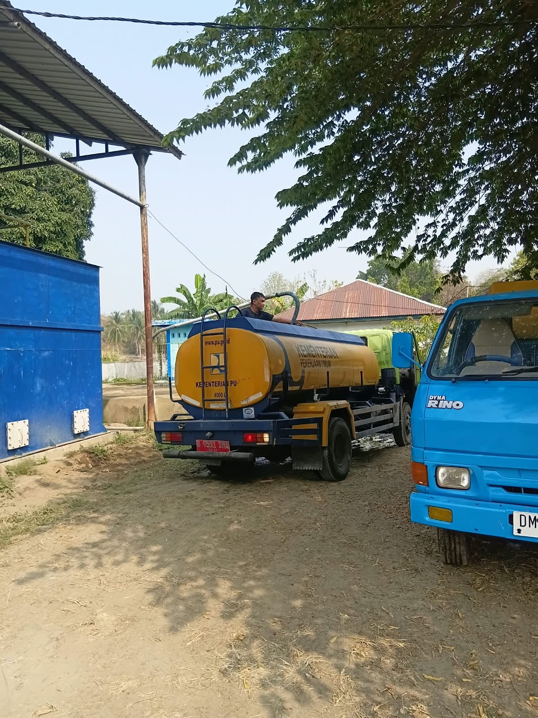
2
3 |  |  |  |  |  |  |  |  |  | Tempel foto
4 |  |  |  |  |  |  |  |  |  | Tempel foto
5 |  |  |  |  |  |  |  |  |  | Tempel foto
6 |  |  |  |  |  |  |  |  |  | Tempel foto
7 |  |  |  |  |  |  |  |  |  | Tempel foto
8 |  |  |  |  |  |  |  |  |  | Tempel foto
9 |  |  |  |  |  |  |  |  |  | Tempel foto
10 |  |  |  |  |  |  |  |  |  | Tempel foto
11 |  |  |  |  |  |  |  |  |  | Tempel foto
12 |  |  |  |  |  |  |  |  |  | Tempel foto
13 |  |  |  |  |  |  |  |  |  | Tempel foto
14 |  |  |  |  |  |  |  |  |  | Tempel foto
15 |  |  |  |  |  |  |  |  |  | Tempel foto
16 |  |  |  |  |  |  |  |  |  | Tempel foto
17 |  |  |  |  |  |  |  |  |  | Tempel foto
18 |  |  |  |  |  |  |  |  |  | Tempel foto
19 |  |  |  |  |  |  |  |  |  | Tempel foto
20 |  |  |  |  |  |  |  |  |  | Tempel foto
21 |  |  |  |  |  |  |  |  |  | Tempel foto
22 |  |  |  |  |  |  |  |  |  | Tempel foto
23 |  |  |  |  |  |  |  |  |  | Tempel foto
24 |  |  |  |  |  |  |  |  |  | Tempel foto
25 |  |  |  |  |  |  |  |  |  | Tempel foto
26 |  |  |  |  |  |  |  |  |  | Tempel foto
27 |  |  |  |  |  |  |  |  |  | Tempel foto
28 |  |  |  |  |  |  |  |  |  | Tempel foto
29 |  |  |  |  |  |  |  |  |  | Tempel foto
30 |  |  |  |  |  |  |  |  |  | Tempel foto
31 |  |  |  |  |  |  |  |  |  | Tempel foto
32 |  |  |  |  |  |  |  |  |  | Tempel foto
33 |  |  |  |  |  |  |  |  |  | Tempel foto
34 |  |  |  |  |  |  |  |  |  | Tempel foto
35 |  |  |  |  |  |  |  |  |  | Tempel foto
36 |  |  |  |  |  |  |  |  |  | Tempel foto
37 |  |  |  |  |  |  |  |  |  | Tempel foto
38 |  |  |  |  |  |  |  |  |  | Tempel foto
39 |  |  |  |  |  |  |  |  |  | Tempel foto
40 |  |  |  |  |  |  |  |  |  | Tempel foto
41 |  |  |  |  |  |  |  |  |  | Tempel foto
42 |  |  |  |  |  |  |  |  |  | Tempel foto
43 |  |  |  |  |  |  |  |  |  | Tempel foto
44 |  |  |  |  |  |  |  |  |  | Tempel foto
45 |  |  |  |  |  |  |  |  |  | Tempel foto
46 |  |  |  |  |  |  |  |  |  | Tempel foto
47 |  |  |  |  |  |  |  |  |  | Tempel foto
48 |  |  |  |  |  |  |  |  |  | Tempel foto
49 |  |  |  |  |  |  |  |  |  | Tempel foto
50 |  |  |  |  |  |  |  |  |  | Tempel foto
51 |  |  |  |  |  |  |  |  |  | Tempel foto
52 |  |  |  |  |  |  |  |  |  | Tempel foto
53 |  |  |  |  |  |  |  |  |  | Tempel foto
54 |  |  |  |  |  |  |  |  |  | Tempel foto
55 |  |  |  |  |  |  |  |  |  | Tempel foto
56 |  |  |  |  |  |  |  |  |  | Tempel foto
57 |  |  |  |  |  |  |  |  |  | Tempel foto
58 |  |  |  |  |  |  |  |  |  | Tempel foto
59 |  |  |  |  |  |  |  |  |  | Tempel foto
60 |  |  |  |  |  |  |  |  |  | Tempel foto
61 |  |  |  |  |  |  |  |  |  | Tempel foto
62 |  |  |  |  |  |  |  |  |  | Tempel foto
63 |  |  |  |  |  |  |  |  |  | Tempel foto
64 |  |  |  |  |  |  |  |  |  | Tempel foto
65 |  |  |  |  |  |  |  |  |  | Tempel foto
66 |  |  |  |  |  |  |  |  |  | Tempel foto
67 |  |  |  |  |  |  |  |  |  | Tempel foto
68 |  |  |  |  |  |  |  |  |  | Tempel foto
69 |  |  |  |  |  |  |  |  |  | Tempel foto
70 |  |  |  |  |  |  |  |  |  | Tempel foto
71 |  |  |  |  |  |  |  |  |  | Tempel foto
72 |  |  |  |  |  |  |  |  |  | Tempel foto
73 |  |  |  |  |  |  |  |  |  | Tempel foto
74 |  |  |  |  |  |  |  |  |  | Tempel foto
75 |  |  |  |  |  |  |  |  |  | Tempel foto
76 |  |  |  |  |  |  |  |  |  | Tempel foto
77 |  |  |  |  |  |  |  |  |  | Tempel foto
78 |  |  |  |  |  |  |  |  |  | Tempel foto
79 |  |  |  |  |  |  |  |  |  | Tempel foto
80 |  |  |  |  |  |  |  |  |  | Tempel foto
81 |  |  |  |  |  |  |  |  |  | Tempel foto
82 |  |  |  |  |  |  |  |  |  | Tempel foto
83 |  |  |  |  |  |  |  |  |  | Tempel foto
84 |  |  |  |  |  |  |  |  |  | Tempel foto
85 |  |  |  |  |  |  |  |  |  | Tempel foto
86 |  |  |  |  |  |  |  |  |  | Tempel foto
87 |  |  |  |  |  |  |  |  |  | Tempel foto
88 |  |  |  |  |  |  |  |  |  | Tempel foto
89 |  |  |  |  |  |  |  |  |  | Tempel foto
90 |  |  |  |  |  |  |  |  |  | Tempel foto
91 |  |  |  |  |  |  |  |  |  | Tempel foto
92 |  |  |  |  |  |  |  |  |  | Tempel foto
93 |  |  |  |  |  |  |  |  |  | Tempel foto
94 |  |  |  |  |  |  |  |  |  | Tempel foto
95 |  |  |  |  |  |  |  |  |  | Tempel foto
96 |  |  |  |  |  |  |  |  |  | Tempel foto
97 |  |  |  |  |  |  |  |  |  | Tempel foto
98 |  |  |  |  |  |  |  |  |  | Tempel foto
99 |  |  |  |  |  |  |  |  |  | Tempel foto
100 |  |  |  |  |  |  |  |  |  | Tempel foto
101 |  |  |  |  |  |  |  |  |  | Tempel foto
102 |  |  |  |  |  |  |  |  |  | Tempel foto
103 |  |  |  |  |  |  |  |  |  | Tempel foto
104 |  |  |  |  |  |  |  |  |  | Tempel foto
105 |  |  |  |  |  |  |  |  |  | Tempel foto
106 |  |  |  |  |  |  |  |  |  | Tempel foto
107 |  |  |  |  |  |  |  |  |  | Tempel foto
108 |  |  |  |  |  |  |  |  |  | Tempel foto
109 |  |  |  |  |  |  |  |  |  | Tempel foto
110 |  |  |  |  |  |  |  |  |  | Tempel foto
111 |  |  |  |  |  |  |  |  |  | Tempel foto
112 |  |  |  |  |  |  |  |  |  | Tempel foto
113 |  |  |  |  |  |  |  |  |  | Tempel foto
114 |  |  |  |  |  |  |  |  |  | Tempel foto
115 |  |  |  |  |  |  |  |  |  | Tempel foto
116 |  |  |  |  |  |  |  |  |  | Tempel foto
117 |  |  |  |  |  |  |  |  |  | Tempel foto
118 |  |  |  |  |  |  |  |  |  | Tempel foto
119 |  |  |  |  |  |  |  |  |  | Tempel foto
120 |  |  |  |  |  |  |  |  |  | Tempel foto
121 |  |  |  |  |  |  |  |  |  | Tempel foto
122 |  |  |  |  |  |  |  |  |  | Tempel foto
123 |  |  |  |  |  |  |  |  |  | Tempel foto
124 |  |  |  |  |  |  |  |  |  | Tempel foto
125 |  |  |  |  |  |  |  |  |  | Tempel foto
126 |  |  |  |  |  |  |  |  |  | Tempel foto
127 |  |  |  |  |  |  |  |  |  | Tempel foto
128 |  |  |  |  |  |  |  |  |  | Tempel foto
129 |  |  |  |  |  |  |  |  |  | Tempel foto
130 |  |  |  |  |  |  |  |  |  | Tempel foto
131 |  |  |  |  |  |  |  |  |  | Tempel foto
132 |  |  |  |  |  |  |  |  |  | Tempel foto
133 |  |  |  |  |  |  |  |  |  | Tempel foto
134 |  |  |  |  |  |  |  |  |  | Tempel foto
135 |  |  |  |  |  |  |  |  |  | Tempel foto
136 |  |  |  |  |  |  |  |  |  | Tempel foto
137 |  |  |  |  |  |  |  |  |  | Tempel foto
138 |  |  |  |  |  |  |  |  |  | Tempel foto
139 |  |  |  |  |  |  |  |  |  | Tempel foto
140 |  |  |  |  |  |  |  |  |  | Tempel foto
141 |  |  |  |  |  |  |  |  |  | Tempel foto
142 |  |  |  |  |  |  |  |  |  | Tempel foto
143 |  |  |  |  |  |  |  |  |  | Tempel foto
144 |  |  |  |  |  |  |  |  |  | Tempel foto
145 |  |  |  |  |  |  |  |  |  | Tempel foto
146 |  |  |  |  |  |  |  |  |  | Tempel foto
147 |  |  |  |  |  |  |  |  |  | Tempel foto
148 |  |  |  |  |  |  |  |  |  | Tempel foto
149 |  |  |  |  |  |  |  |  |  | Tempel foto
150 |  |  |  |  |  |  |  |  |  | Tempel foto
151 |  |  |  |  |  |  |  |  |  | Tempel foto
152 |  |  |  |  |  |  |  |  |  | Tempel foto
153 |  |  |  |  |  |  |  |  |  | Tempel foto
154 |  |  |  |  |  |  |  |  |  | Tempel foto
155 |  |  |  |  |  |  |  |  |  | Tempel foto
156 |  |  |  |  |  |  |  |  |  | Tempel foto
157 |  |  |  |  |  |  |  |  |  | Tempel foto
158 |  |  |  |  |  |  |  |  |  | Tempel foto
159 |  |  |  |  |  |  |  |  |  | Tempel foto
160 |  |  |  |  |  |  |  |  |  | Tempel foto
161 |  |  |  |  |  |  |  |  |  | Tempel foto
162 |  |  |  |  |  |  |  |  |  | Tempel foto
163 |  |  |  |  |  |  |  |  |  | Tempel foto
164 |  |  |  |  |  |  |  |  |  | Tempel foto
165 |  |  |  |  |  |  |  |  |  | Tempel foto
166 |  |  |  |  |  |  |  |  |  | Tempel foto
167 |  |  |  |  |  |  |  |  |  | Tempel foto
168 |  |  |  |  |  |  |  |  |  | Tempel foto
169 |  |  |  |  |  |  |  |  |  | Tempel foto
170 |  |  |  |  |  |  |  |  |  | Tempel foto
171 |  |  |  |  |  |  |  |  |  | Tempel foto
172 |  |  |  |  |  |  |  |  |  | Tempel foto
173 |  |  |  |  |  |  |  |  |  | Tempel foto
174 |  |  |  |  |  |  |  |  |  | Tempel foto
175 |  |  |  |  |  |  |  |  |  | Tempel foto
176 |  |  |  |  |  |  |  |  |  | Tempel foto
177 |  |  |  |  |  |  |  |  |  | Tempel foto
178 |  |  |  |  |  |  |  |  |  | Tempel foto
179 |  |  |  |  |  |  |  |  |  | Tempel foto
180 |  |  |  |  |  |  |  |  |  | Tempel foto
181 |  |  |  |  |  |  |  |  |  | Tempel foto
182 |  |  |  |  |  |  |  |  |  | Tempel foto
183 |  |  |  |  |  |  |  |  |  | Tempel foto
184 |  |  |  |  |  |  |  |  |  | Tempel foto
185 |  |  |  |  |  |  |  |  |  | Tempel foto
186 |  |  |  |  |  |  |  |  |  | Tempel foto
187 |  |  |  |  |  |  |  |  |  | Tempel foto
188 |  |  |  |  |  |  |  |  |  | Tempel foto
189 |  |  |  |  |  |  |  |  |  | Tempel foto
190 |  |  |  |  |  |  |  |  |  | Tempel foto
191 |  |  |  |  |  |  |  |  |  | Tempel foto
192 |  |  |  |  |  |  |  |  |  | Tempel foto
193 |  |  |  |  |  |  |  |  |  | Tempel foto
194 |  |  |  |  |  |  |  |  |  | Tempel foto
195 |  |  |  |  |  |  |  |  |  | Tempel foto
196 |  |  |  |  |  |  |  |  |  | Tempel foto
197 |  |  |  |  |  |  |  |  |  | Tempel foto
198 |  |  |  |  |  |  |  |  |  | Tempel foto
199 |  |  |  |  |  |  |  |  |  | Tempel foto
200 |  |  |  |  |  |  |  |  |  | Tempel foto

REKAP_BULANAN
REKAP BULANAN PENGISIAN MOBIL TANGKI

Volume Air Didistribusikan per Bulan
Bulan | Jumlah Trip | Volume Diisi (m³) | Volume Didistribusikan (m³) | Jumlah Lokasi | Rata-rata Volume/Trip (m³) | Persentase Distribusi
Januari | 1 | 4.00 | 4.00 | 1 | 4.00 | 100.00%
Februari | 0 | 0.00 | 0.00 | 0 | 0.00 | 0.00%
Maret | 0 | 0.00 | 0.00 | 0 | 0.00 | 0.00%
April | 0 | 0.00 | 0.00 | 0 | 0.00 | 0.00%
Mei | 0 | 0.00 | 0.00 | 0 | 0.00 | 0.00%
Juni | 0 | 0.00 | 0.00 | 0 | 0.00 | 0.00%
Juli | 0 | 0.00 | 0.00 | 0 | 0.00 | 0.00%
Agustus | 0 | 0.00 | 0.00 | 0 | 0.00 | 0.00%
September | 0 | 0.00 | 0.00 | 0 | 0.00 | 0.00%
Oktober | 0 | 0.00 | 0.00 | 0 | 0.00 | 0.00%
November | 0 | 0.00 | 0.00 | 0 | 0.00 | 0.00%
Desember | 0 | 0.00 | 0.00 | 0 | 0.00 | 0.00%
TOTAL | 1 | 4 | 4 | 1 | 4.00 | 100.00%

